Sheet
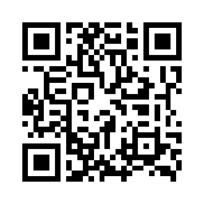

4号箱 现场负责人：凌伟 2017-08-17 16:57:36

